３充足状況
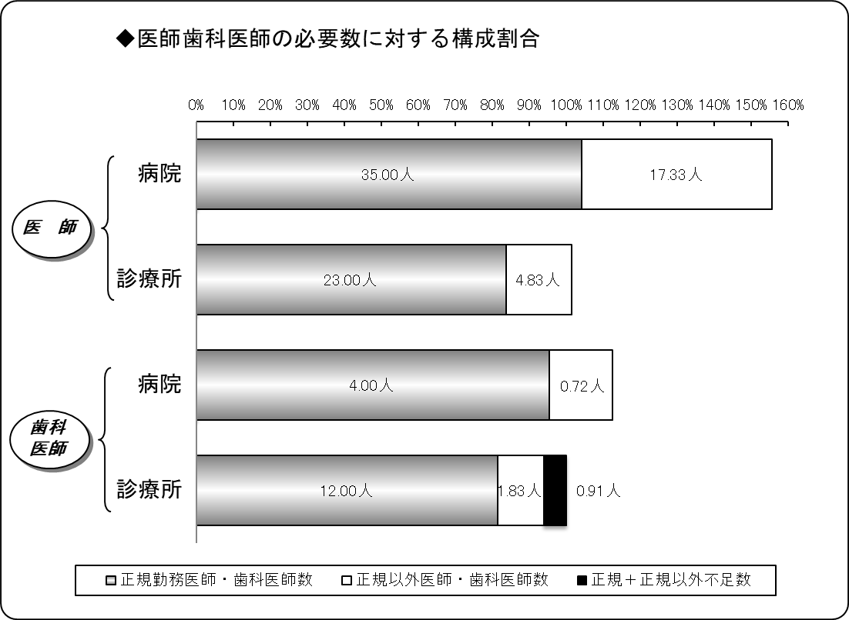
３ 医師・歯科医師の医療法上充足状況
令和４年４月１日現在
区分 |  | 医師 |  |  | 歯科医師
 |  | 病院 | 診療所 | 計 | 病院 | 診療所 | 計
施設数 |  | 7 | 22 | 29 | 2 | 12 | 14
必要数（医師・歯科医師） | ① | 33.66 | 27.47 | 61.13 | 4.20 | 14.74 | 18.93
正規勤務医師・歯科医師数 | ② | 35.00 | 23.00 | 58.00 | 4.00 | 12.00 | 16.00
正規以外医師・歯科医師数 | ③ | 17.33 | 4.83 | 22.17 | 0.72 | 1.83 | 2.54
計 ②＋③ | ④ | 52.33 | 27.83 | 80.17 | 4.72 | 13.83 | 18.54
正規充足率 | ②／① | 104.00% | 83.71% | 94.88% | 95.35% | 81.41% | 84.50%
正規＋正規以外充足率 | ④／① | 155.50% | 101.30% | 131.14% | 112.42% | 93.81% | 97.93%
正規不足数 | ①－② | △ 1.34 | 4.47 | 3.13 | 0.20 | 2.74 | 2.93
正規＋正規以外不足数 | ①－④ | △ 18.68 | △ 0.36 | △ 19.04 | △ 0.52 | 0.91 | 0.39
※出張診療所を除く。
※必要数とは、病院では医療法上の数。診療所では施設の実情に応じた数。
※小数点第３位四捨五入。

４病院別充足状況
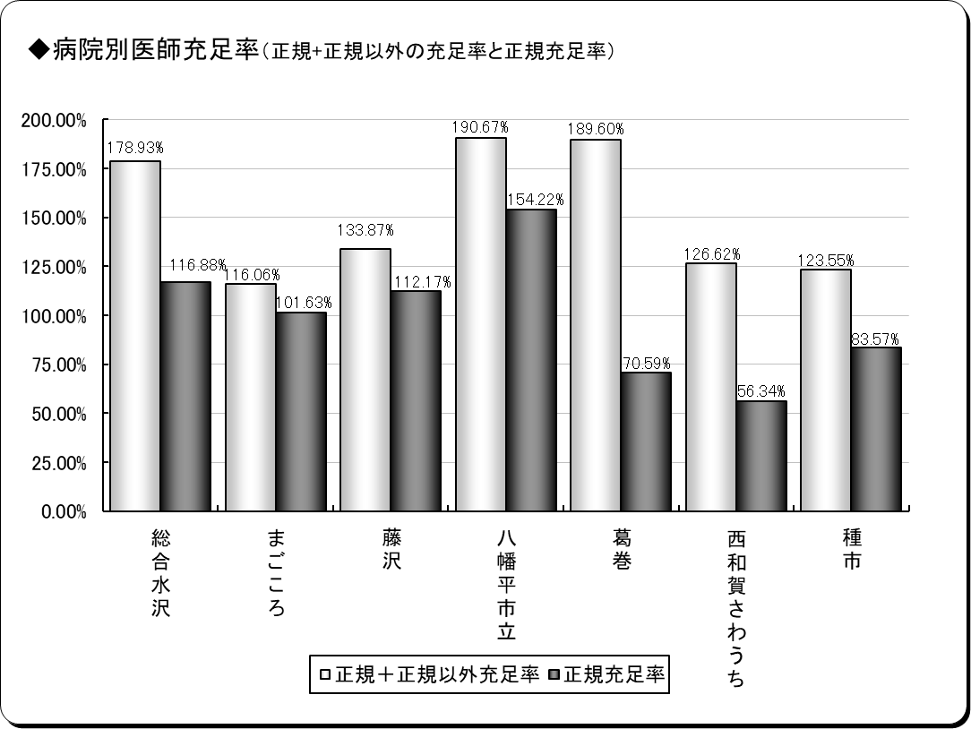
４ 医師の病院別医療法上充足状況
令和４年４月１日現在
保険者名 | 施設名 | 必要数 | 現員数 |  | 過不足数 |  | 充足率
 |  |  |  | 正規現員数 |  | 正規過不足数 |  | 正規充足率
奥州市 | 総合水沢 | 7.70 | 13.78 | 9.00 | 6.08 | 1.30 | 178.93% | 116.88%
 | まごころ | 4.92 | 5.71 | 5.00 | 0.79 | 0.08 | 116.06% | 101.63%
一関市 | 藤沢 | 4.46 | 5.97 | 5.00 | 1.51 | 0.54 | 133.87% | 112.17%
八幡平市 | 八幡平市立 | 5.19 | 9.89 | 8.00 | 4.70 | 2.81 | 190.67% | 154.22%
葛巻町 | 葛巻 | 4.25 | 8.06 | 3.00 | 3.81 | △ 1.25 | 189.60% | 70.59%
西和賀町 | さわうち | 3.55 | 4.49 | 2.00 | 0.94 | △ 1.55 | 126.62% | 56.34%
洋野町 | 種市 | 3.59 | 4.44 | 3.00 | 0.85 | △ 0.59 | 123.55% | 83.57%
計 | ７施設 | 33.66 | 52.33 | 35.00 | 18.68 | 1.34 | 155.50% | 104.00%
※必要数は、医療法上の数。
※現員数は、令和４年４月１日現在の数。
※正規現員数は、令和４年４月１日現在の正規以外の医師を除く正規常勤医師の数。
※小数点第３位四捨五入。

６年齢階層
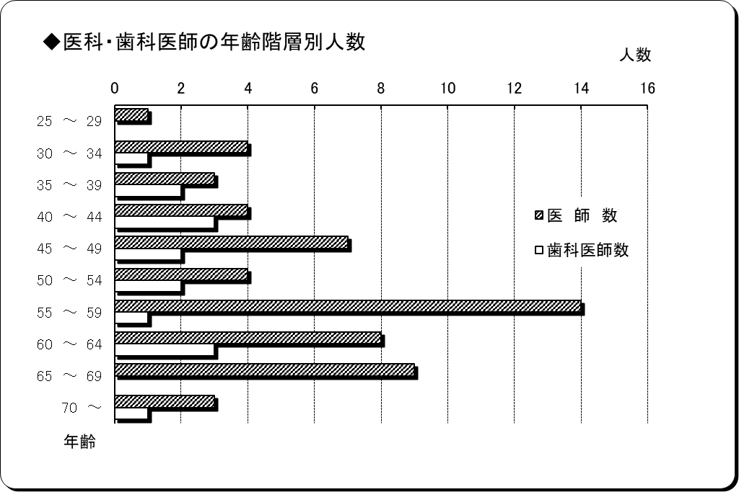
６ 医師・歯科医師の年齢階層別状況
令和４年４月１日現在
年 齢 | 医 師 数 | 歯科医師数 | 計 | 割合
25 ～ 29 | 1 | 0 | 1 | 1.39%
30 ～ 34 | 4 | 1 | 5 | 6.94%
35 ～ 39 | 3 | 2 | 5 | 6.94%
40 ～ 44 | 4 | 3 | 7 | 9.72%
45 ～ 49 | 7 | 2 | 9 | 12.50%
50 ～ 54 | 4 | 2 | 6 | 8.33%
55 ～ 59 | 14 | 1 | 15 | 20.83%
60 ～ 64 | 8 | 3 | 11 | 15.28%
65 ～ 69 | 9 | 0 | 9 | 12.50%
70 ～ | 3 | 1 | 4 | 5.56%
計 | 57 | 15 | 72 | 100.00%
平均年齢 | 54.44歳 | 49.73歳 | 53.46歳 | ―
※正規以外の医師・歯科医師を除く。

７勤続年数
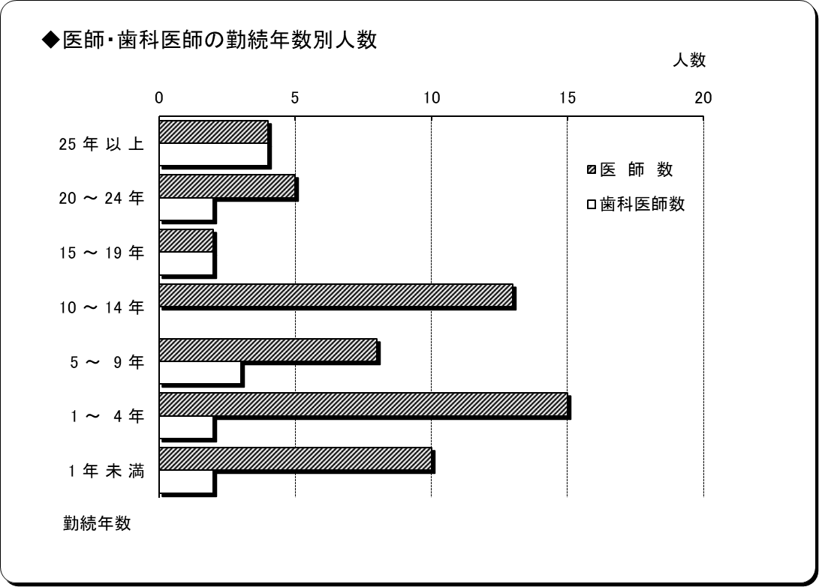
７ 医師・歯科医師の勤続年数
令和４年４月１日現在
勤 続 年 数 | 医 師 数 | 歯科医師数 | 計 | 割合
25 年 以 上 | 4 | 4 | 8 | 11.11%
20 ～ 24 年 | 5 | 2 | 7 | 9.72%
15 ～ 19 年 | 2 | 2 | 4 | 5.56%
10 ～ 14 年 | 13 | 0 | 13 | 18.06%
5 ～ 9 年 | 8 | 3 | 11 | 15.28%
1 ～ 4 年 | 15 | 2 | 17 | 23.61%
1 年 未 満 | 10 | 2 | 12 | 16.67%
計 | 57 | 15 | 72 | 100.00%
平均勤続年数 | 9.06年 | 15.82年 | 10.47年 | ―
※正規以外の医師・歯科医師を除く。

10分布図
10 国保診療施設分布図

青森県
秋田県 | 太平洋

凡例
●病院
◎診療所
（歯科併設含む）
○歯科診療所
□出張診療所
※凡例の表示は令和４年４月１日現在

宮城県

